力量グラフ
 | 要件定義書の作成 | 基本設計書の作成 | 詳細設計書の作成 | プログラミング の理解 | データベース理解 | 電気回路の理解 | APIの理解 | フロントエンド開発 | バックエンド開発 | セキュリティ ポリシーの理解 | AIによるデータ活用方法の理解 | 技術課題に対する業務の進捗管理 | 量産考慮した工程検討と原価算出スキル | 関係部署と協業して量産導入の推進 | SQC手法を活用した分析 | 契約・特許に関する知識
当初（2025年4月） | 1 | 1 | 1 | 3 | 2 | 1 | 3 | 3 | 3 | 1 | 2 | 2 | 1 | 1 | 1 | 1
現在（2026年3月） | 2 | 2 | 2 | 4 | 3 | 1 | 4 | 4 | 4 | 1 | 2 | 2 | 1 | 1 | 1 | 1

内容
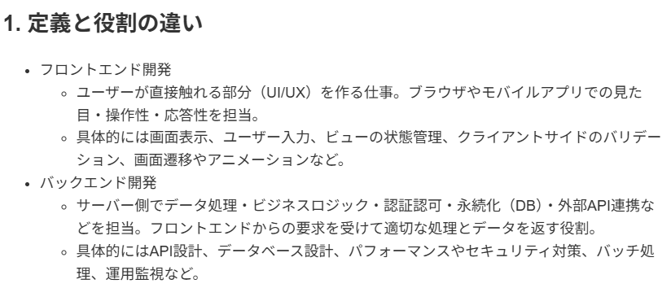
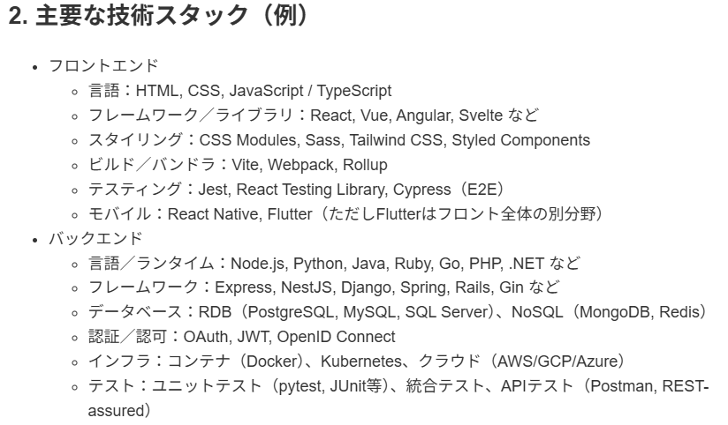
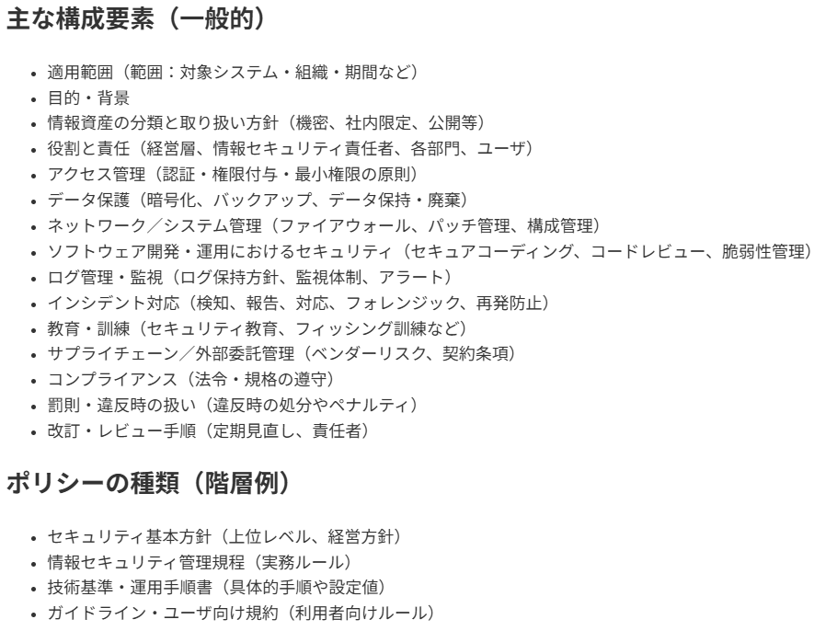
内容 |  | 2025-04-01 | 2026-03-01
要件定義書の作成 | 仕様書(概要、物情) | 2 | 3
基本設計書の作成 | 仕様書(システム構成、ER図、フローチャート) | 2 | 2
詳細設計書の作成 | 仕様書(DB設計、画面転移のロジック)、評価リスト | 2 | 3
プログラミング の理解 |  | 2 | 2
データベース理解 |  | 2 | 3
電気回路の理解 |  | 1 | 1
APIの理解 |  | 2 | 2
フロントエンド開発 | PowerBI,web画面 | 1 | 2
バックエンド開発 |  | 2 | 2
セキュリティ ポリシーの理解 |  | 1 | 1
AIによるデータ活用方法の理解 | TAA | 2 | 2
技術課題に対する業務の進捗管理 |  | 2 | 3
量産考慮した工程検討と原価算出スキル | 原価算出とは・・・ | 2 | 2
関係部署と協業して量産導入の推進 |  | 2 | 4
SQC手法を活用した分析 |  | 1 | 1
契約・特許に関する知識 |  | 1 | 1

